상품제안서
스마트터치 트리플 니트장갑 여성용 방한장갑 기모안감 털장갑 손가락장갑 | 상품코드: F29616

 |  |  |  |  |  |  | 02-412-0044 | www.easy1.co.kr
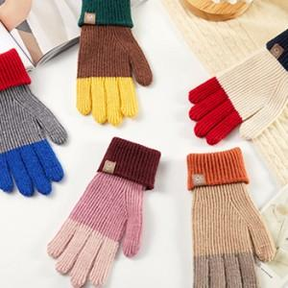

【상세/제작정보】

【인쇄/포장옵션】 | / OPP(비닐)

【공급단가】 | 수량 | 100~ | 300~ | 500~ | 1,000~ | 3,000~
*VAT별도 | 단가 | 7,500원 | 7,380원 | 7,200원 | 7,020원 | 6,900원

【상품 URL】 | http://www.easy1.co.kr/src/goods_detail.php?gdno=29616

